Hoja1
Nombre | Descripción | Valor
Citación
Titulo | Nombre por el cual se conoce el conjunto de datos | Zonificacion POMIUAC
Edición | Versión o Año de referencia | 2021
Forma de presentación | Modo de representación del conjunto de datos | Mapa vector
Descripción
Resumen | Descripción corta del conjunto de datos | Esta capa se genera con el objetivo de identificar la zonificación propuesta en los Lineamientos del plan de ordenamiento y manejo de la Unidad Ambiental Costera (Pomiuac) río Magdalena, complejo Canal del Dique-sistema lagunar Ciénaga Grande de Santa Marta, sector zona costera del departamento de Bolívar. Este producto se estructura en el marco del contrato de consultoría No. 10168852 el cual tiene como objeto “Actualizar el Plan de Ordenamiento Departamental de Bolívar bajo un enfoque de gestión del riesgo y adaptación al cambio climático que permita ordenar el territorio alrededor del agua”.
Dominio espacial
Extensión geográfica | Descripción de los lugares o zonas geográficas cubiertas por el conjunto de datos | Esta capa cubre la zona de la Unidad Ambiental Costera del departamento de Bolívar
Oeste | Límite oeste del conjunto de datos expresado en unidades de distancia planas. | 4670892.6814
Este | Límite este del conjunto de datos expresado en unidades de distancia planas. | 4760348.0562
Norte | Límite norte del conjunto de datos expresado en unidades de distancia planas. | 2775425.818
Sur | Límite sur del conjunto de datos expresado en unidades de distancia planas. | 2660038.2176
Nivel resolución | Escala, resolución, factor que indica la densidad del conjunto de datos. | 1:25.000
Muestra gráfica
Muestra gráfica | Ilustración gráfica del conjunto de datos la dirección del computador, trayectoria, nombre y extensión del archivo según la convención URL | 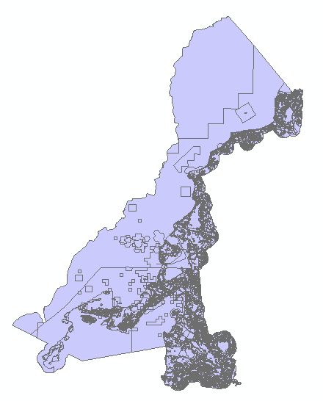
Ambiente de desarrollo | Descripción del ambiente nativo de desarrollo del conjunto de datos, incluyendo el software, versión, sistema operativo, nombre del archivo | ArcGIS 10.5
Fuente de información
Titulo | Título por el cual se conoce el conjunto de datos | Zonificacion_POMIUAC
Responsable | Información sobre la organización, dependencia o persona(s) que desarrolló o conoce el conjunto de datos. | CARDIQUE; INVEMAR
Tipo de responsable | Tipo o función realizada por el responsable del conjunto de datos | Autor
Fecha | Fecha de publicación / disposición/ liberación del conjunto de datos | 2014-12-22
Forma de representación | Modo de representación del conjunto de datos. | Mapa vector
Descripción/Contribución | Descripción de la fuente e identificación de la información aportada | Es una capa Vector de tipo Polígono de la zonificación propuesta en los Lineamientos del plan de ordenamiento y manejo de la Unidad Ambiental Costera (Pomiuac) río Magdalena, complejo Canal del Dique-sistema lagunar Ciénaga Grande de Santa Marta, sector zona costera del departamento de Bolívar, teniendo como insumos la cartografía de Invemar y Cardique.
Representación espacial
Tipo de objetos | Geometría de los objetos espaciales vectoriales usados para representar los elementos geográficos en el conjunto de dato | Poligono
Distribución
Tipo de producto | Ítem o Forma de presentación con la cual el distribuidor conoce el conjunto de datos | SHP
Responsabilidad | Redacción de la responsabilidad asumida por el distribuidor | POD Bolívar, 2024
Formato | Nombre del formato de transferencia de datos | Feature Class
Información del contenido | Descripción del contenido de los datos codificados en el formato y las unidades de distribución como mosaicos, capas, coberturas, etc., en que los datos están disponibles | Es una capa Vector de tipo Polígono de la zonificación propuesta en los Lineamientos del plan de ordenamiento y manejo de la Unidad Ambiental Costera (Pomiuac) río Magdalena, complejo Canal del Dique-sistema lagunar Ciénaga Grande de Santa Marta, sector zona costera del departamento de Bolívar, teniendo como insumos la cartografía de Invemar y Cardique.

